Sayfa1
0.314 | 2.456 | 2.648 | 2.867
0.69 | 2.297 | 2.428 | 2.772
0.936 | 2.542 | 2.61 | 2.674
1.111 | 2.429 | 2.159 | 2.675
1.279 | 2.64 | 2.682 | 2.555
1.434 | 2.624 | 2.424
1.8 | 2.656 | 2.672
2.2 | 2.539 | 2.621

Serotonin
0.314 | 1000
0.69 | 500
0.936 | 250
1.111 | 125
1.279 | 62.5
1.434
1.8 | 15.63

 | abs | expected | result
std1 | 0.314 | 1000 | 1000.7164962
std2 | 0.69 | 500 | 493.727045
std3 | 0.936 | 250 | 256.6567712
std4 | 1.111 | 125 | 133.57352245
std5 | 1.279 | 62.5 | 51.05116645
std6 | 1.434 |  | 5.8771682
std7 | 1.8 | 15.63 | 17.138

 |  |  |  | concentration(ng/ml)

Numune | Absorbans | Result
76 | 2.456 | 451.9500192
99 | 2.297 | 297.68935605
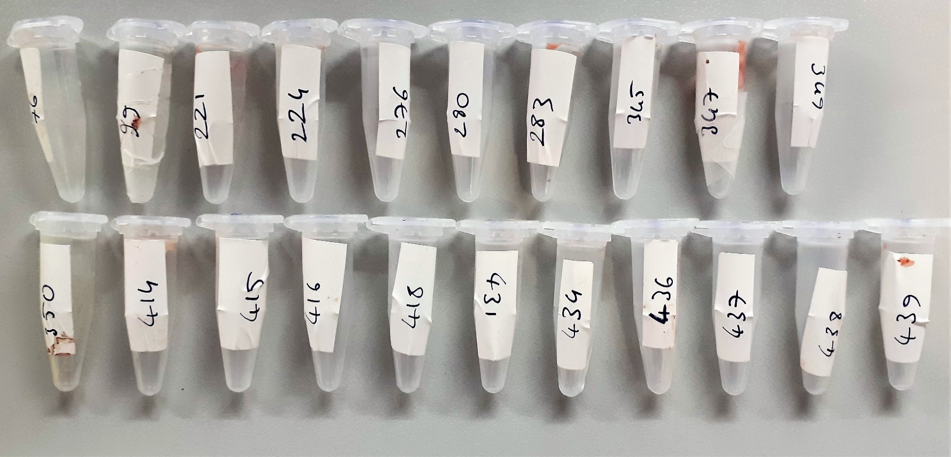
221 | 2.542 | 548.4173458
224 | 2.429 | 423.55065645
276 | 2.64 | 669.49712
280 | 2.624 | 648.9175872
283 | 2.656 | 690.3932992
345 | 2.539 | 544.89821245
347 | 2.648 | 679.9056288
349 | 2.428 | 422.5161448
350 | 2.61 | 631.170245
414 | 2.159 | 189.15053445
415 | 2.682 | 725.0249378
416 | 2.424 | 418.3904672
418 | 2.672 | 711.6061248
431 | 2.621 | 645.09417645
434 | 2.867 | 995.58356205
436 | 2.772 | 851.3603048
437 | 2.674 | 714.2799922
438 | 2.675 | 715.61878125
439 | 2.555 | 563.79556125

Doku hazırlanışı: 1/9 oranında fosfat tamponu ile homojenüze edildi (örnek 0.5 gr dokuya 0.9ml fosfat tamponu). +4°C 10.000rpm 3dk santrifüj edildi ve supernatant serum olarak çalışıldı.

